遷移構造
Stage ← Chapter
 | ステージ生成時
 |  | チャプターリスト生成 |  | 初期処理：先頭チャプターの敵リスト生成 |  | 終了処理：チャプターが全て終了したら次のシーンへ
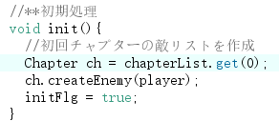

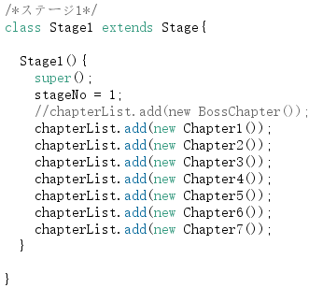

 |  |  |  | チャプターが進むとき |  | ⇒メインループでの制御により、次のステージ等へ進む
 |  |  |  |  | 終了したチャプター削除

 |  |  |  |  | 次チャプターの敵リスト生成

Chapter ← Enemy
 | チャプター生成時 |  | チャプター開始時：敵リスト生成
 |  | 敵リストの箱生成
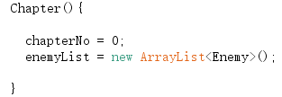

 | チャプター実行：そのチャプター内の弾幕戦全体的な処理
 |  | 敵機処理・各種判定
 |  | 自機処理・各種判定

 | チャプター終了
 |  | 敵リストが全てDONEになったら終了

Enemy ← BulletHell
 | 敵機生成時 |  |  |  |  |  |  |  |  | 敵機処理済み判定
 |  | 各値セット・弾幕リスト生成 |  |  |  |  |  |  |  |  | ステータス：非アクティブ
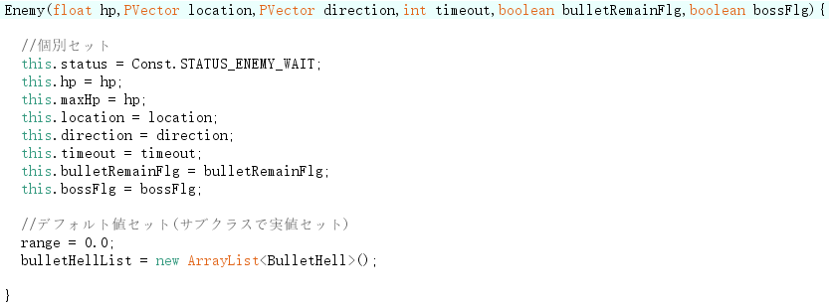
 |  |  |  |  |  |  |  |  |  |  | 弾幕リスト：全終了
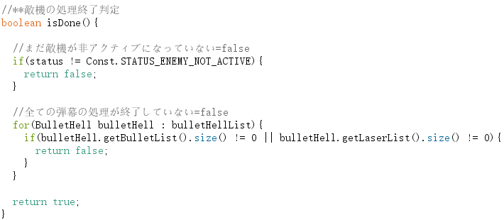

 |  |  |  |  |  |  |  |  |  |  | ※弾幕の終了
 |  |  |  |  |  |  |  |  |  |  |  | ボス敵ならば、敵撃破時に自動的に弾幕全消去される
 |  |  |  |  |  |  |  |  |  |  |  | 道中的は、敵機が消えても弾幕が残るタイプが多く
 |  |  |  |  |  |  |  |  |  |  |  |  | その場合は弾幕が全て画面アウトなどで消えるのを待つ
BulletHell ← Bullet / Laser
 | 弾幕生成時
 |  | 弾リスト・レーザーリストの箱生成
 |  | 各値セット

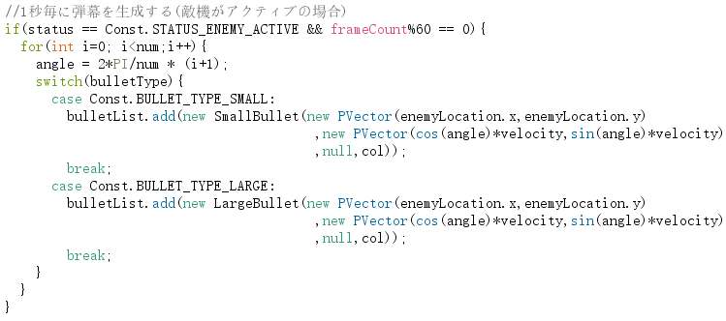
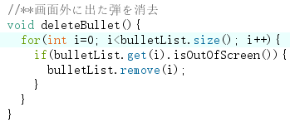
 | 実弾生成 |  |  |  |  |  | 実弾消去
 |  | 各生成パターンから（例） |  |  |  |  |  | 画面アウト時：自動消去
 |  |  |  |  |  |  |  |  |  |  |  |  |  | ※レーザーの消去処理がないのは、
 |  |  |  |  |  |  |  |  |  |  |  |  |  |  | レーザーを打つ敵はすべて撃破と同時に自動でレーザー消去されるようにしているから
 |  |  |  |  |  |  |  |  |  |  |  |  |  |  | ( ⇒ bulletRemainFlg = FALSE )

 |  |  |  |  |  |  |  | 特定タイミングでの全消去
 |  |  |  |  |  |  |  |  | ・敵機撃破 かつ その敵機のbulletRemainFlg = false
 |  |  |  |  |  |  |  |  | ・敵機が画面アウト かつ その敵機のbulletRemainFlg = false
 |  |  |  |  |  |  |  |  | ・敵機がタイムアウト かつ その敵機のbulletRemainFlg = false
 |  |  |  |  |  |  |  |  | ・自機と敵機が衝突時

